Sheet1
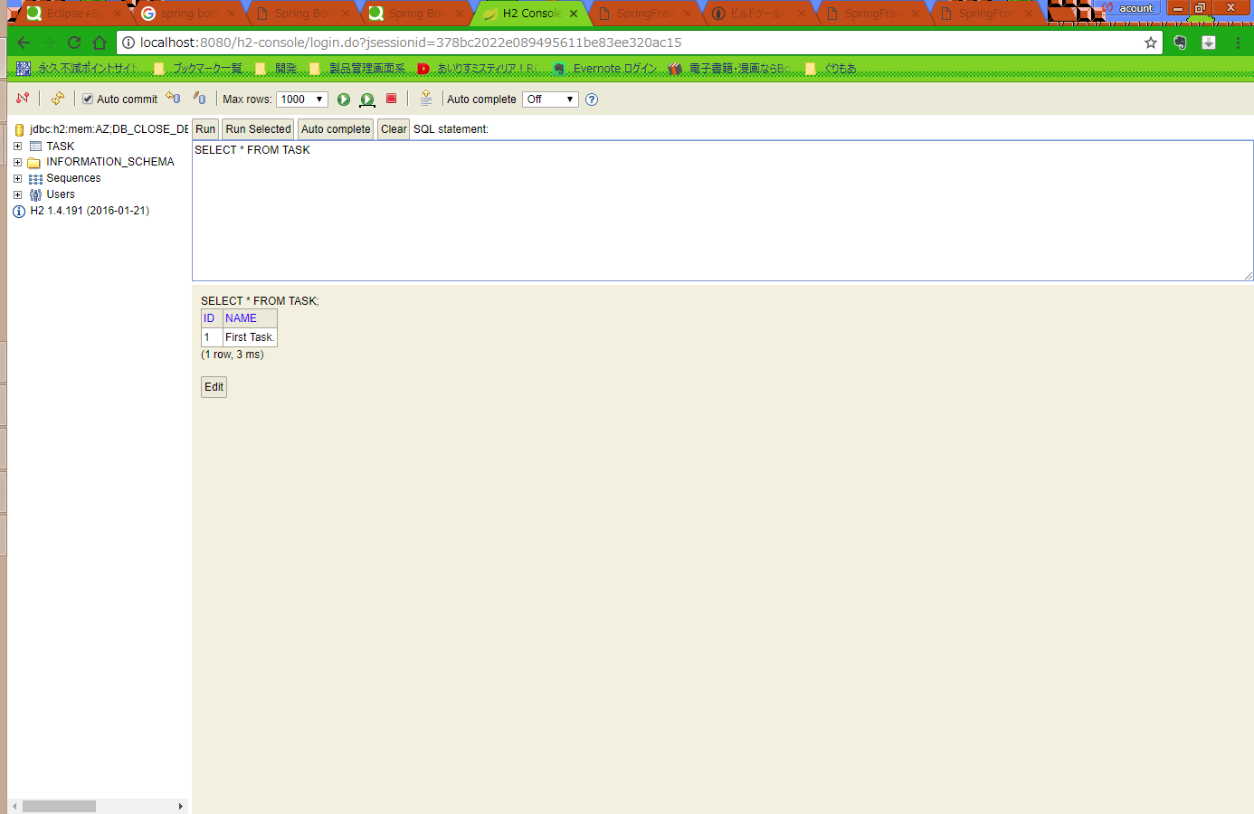
■Springパースペクティブ

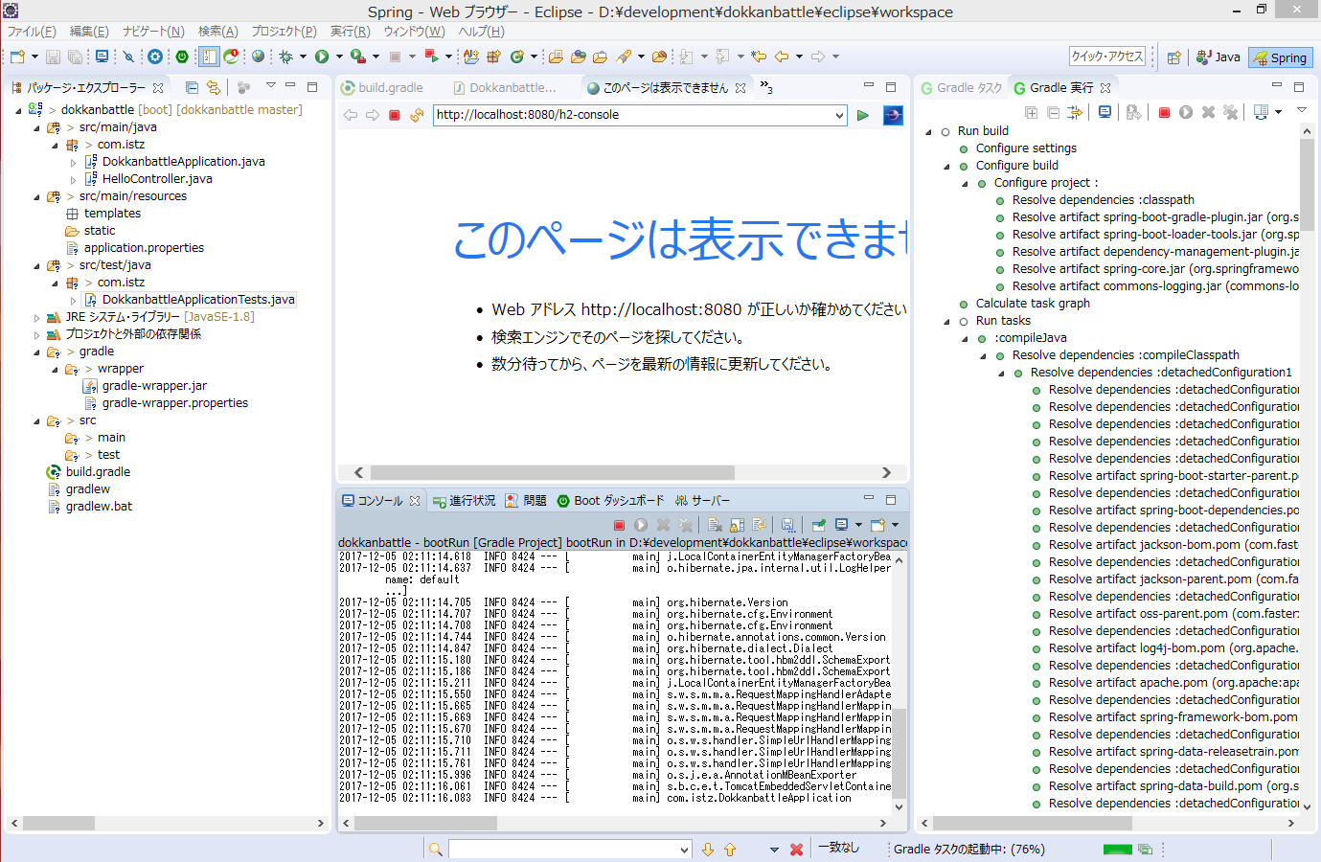

ここからSpringパースペクティブを選択

■Gradleを使用してRun Build

 | ・Gradleのビューを表示

ここからビュー＞gradleを選択し、
Gradleタスク、Gradle実行を選択し、表示

こんなのが出る

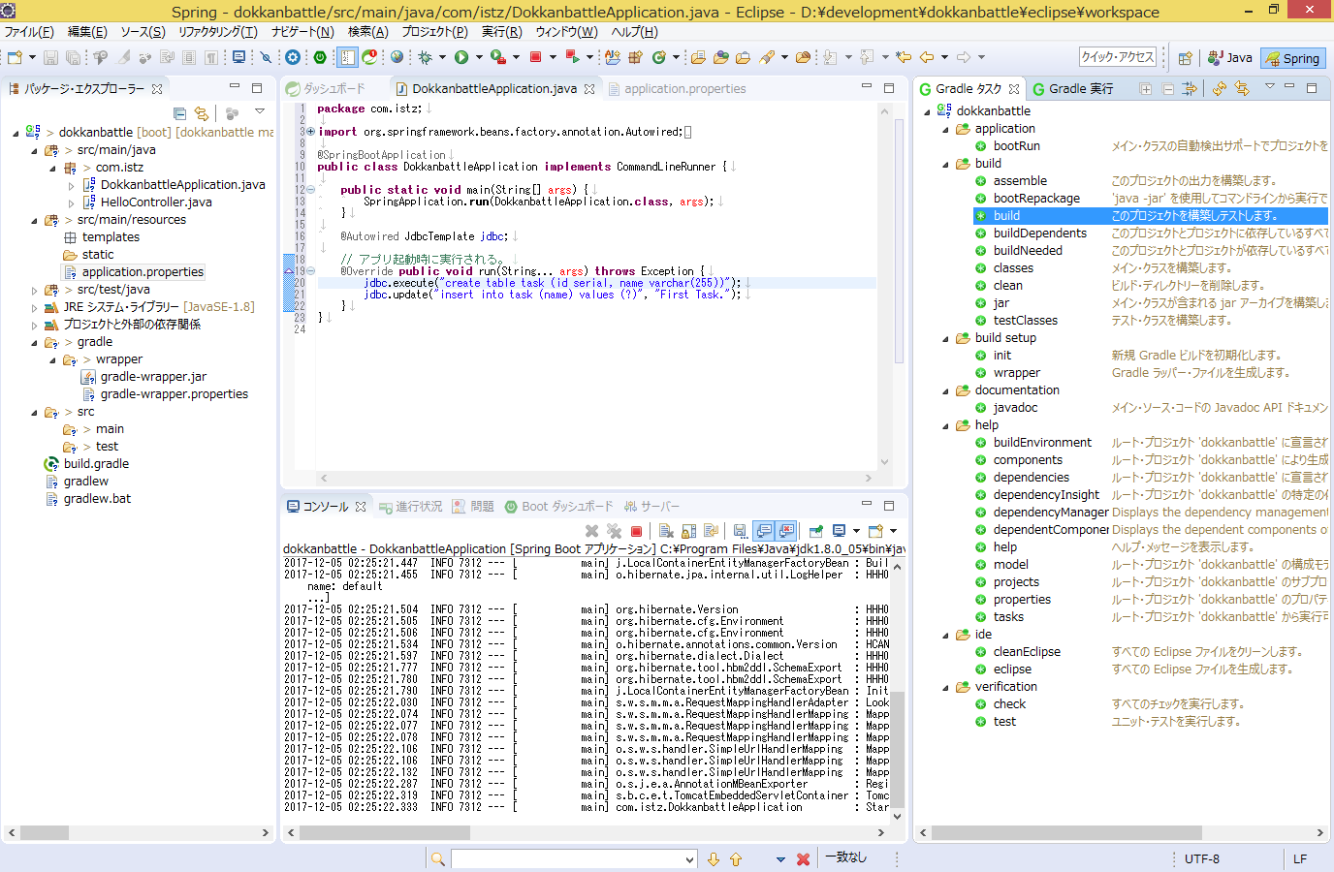

Buildしてh2のモジュールをインストール済み。

■Spring Bootアプリの起動・H2DBへの接続

 | 起動

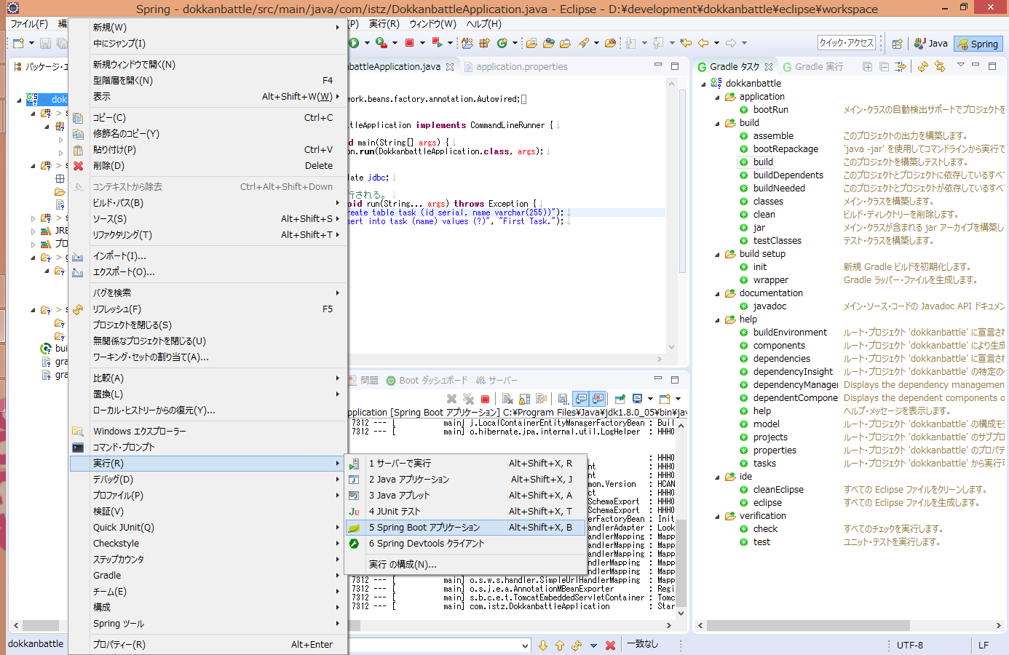

プロジェクトルートで右クリック

 | 起動結果

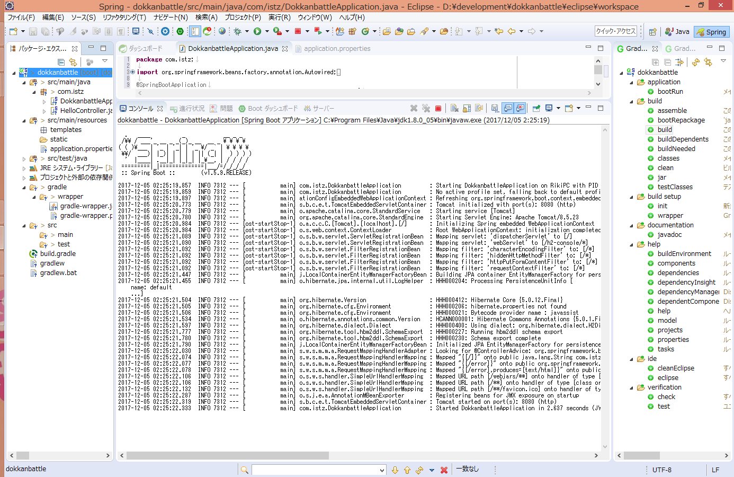

 | H2へ接続

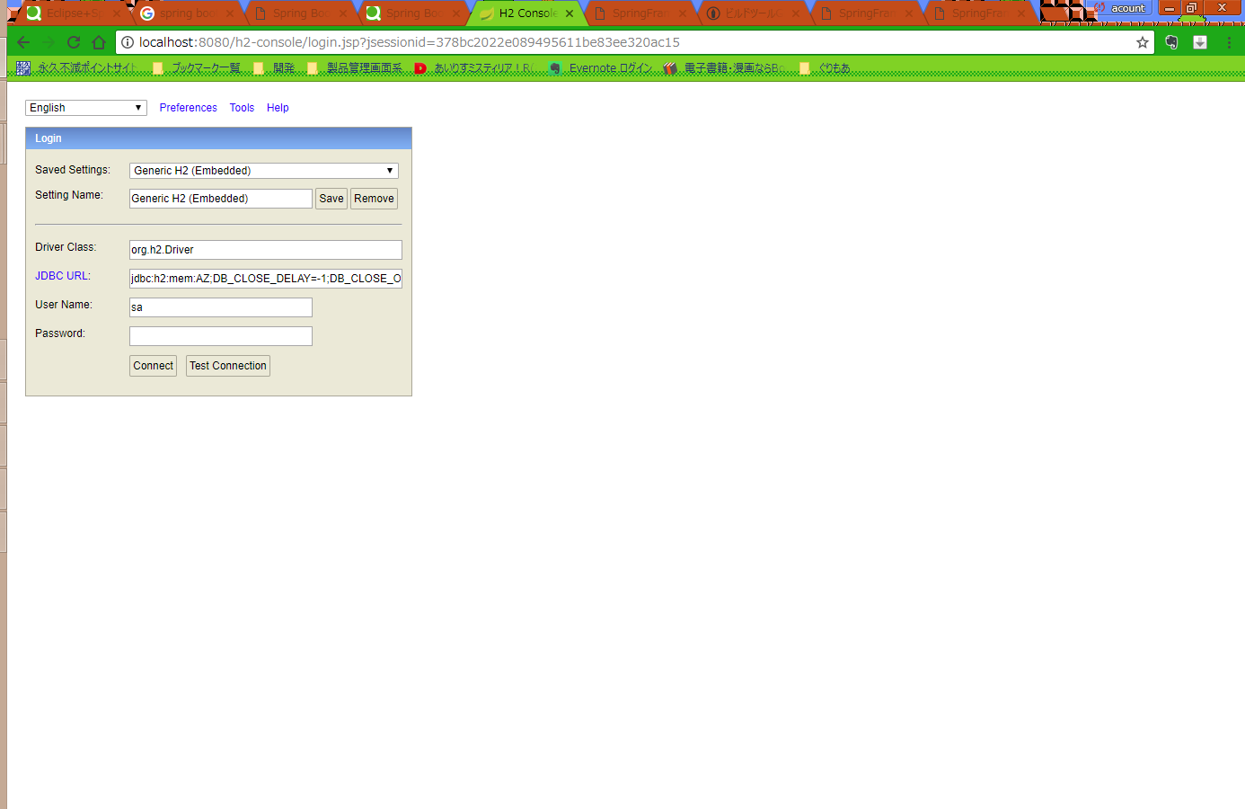

 | TASKテーブルがCREATEされ、データがINSERTされている

